Datos Generales
Programa de Gestión Ambiental Institucional PGAI´s

CONTROL DEL RESIDUOS SÓLIDOS SEPARADOS
(Versión 1.4)
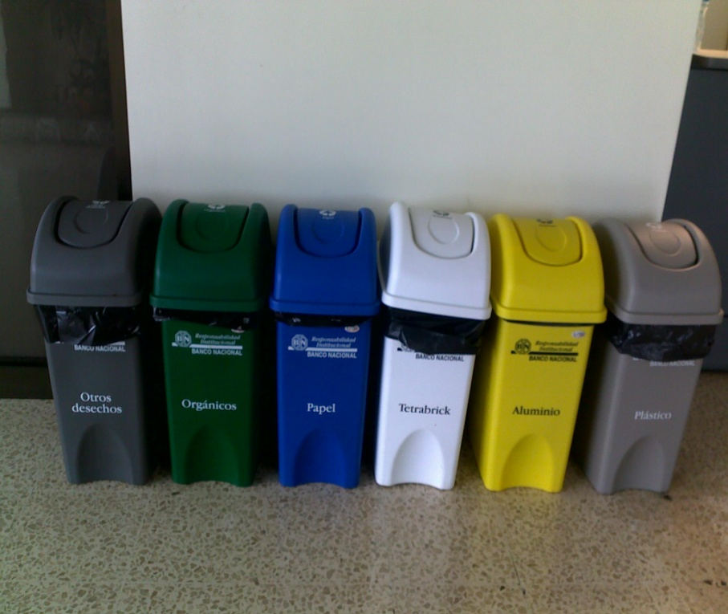

Institución:

Número de edificios:
Coordinador institucional:
Dependencia:

Responsable de registro:
Dependencia:
Teléfono:
Correo electrónico:

Año al que corresponde el reporte:

Edificio 1
INSTITUCION: |  |  | OFICINA NACIONAL DE SEMILLAS
NOMBRE DEL EDIFICIO/DEPENDENCIA: |  |  | 1
AÑO DEL REPORTE: |  |  | 2017
FECHA DE ACTUALIZACIÓN: |  |  | 2017-10-03
ENCARGADO DE REGISTRO: |  |  | ING. EMILIO FOURNIER CASTRO.

Mes | Nº de empleados | Registro de residuos sólidos separados
 |  | Papel (kg) | Plástico (kg) | Vidrio (kg) | Cartón (kg) | Aluminio (kg) | Tóner, cartuchos tinta, etc (kg) | Electrónicos (kg) | Otros (kg) | TOTAL (kg/mes)

Enero | 20 | 65.00 | 2.00 | 0.50 | 5.00 | 0.00 | 7.00 | 3.00 | 7.00 | 89.50
Febrero | 20 | 50.00 | 2.50 | 1.00 | 6.00 | 0.00 | 9.00 | 6.00 | 5.00 | 79.50
Marzo | 20 | 73.00 | 1.00 | 0.35 | 3.00 | 0.00 | 0.00 | 12.00 | 3.00 | 92.35
Abril | 20 | 50.00 | 3.00 | 0.20 | 4.00 | 0.25 | 12.00 | 3.00 | 5.00 | 77.45
Mayo | 20 | 20.00 | 0.20 | 0.00 | 5.00 | 0.50 | 0.00 | 5.00 | 5.00 | 35.70
Junio | 20 | 21.00 | 1.50 | 0.00 | 5.00 | 0.30 | 0.00 | 2.00 | 8.00 | 37.80
Julio | 20 | 35.00 | 2.00 | 0.00 | 3.00 | 0.00 | 5.00 | 1.00 | 5.00 | 51.00
Agosto | 20 | 61.00 | 1.75 | 2.00 | 1.00 | 1.00 | 9.00 | 0.00 | 13.00 | 88.75
Septiembre | 20 | 15.00 | 1.00 | 0.00 | 0.50 | 0.00 | 0.00 | 5.00 | 2.00 | 23.50
Octubre
Noviembre
Diciembre
Total | --- | 390.00 | 14.95 | 4.05 | 32.50 | 2.05 | 42.00 | 37.00 | 53.00 | 575.55
Promedio | 20.00 | 43.33 | 1.66 | 0.45 | 3.61 | 0.23 | 4.67 | 4.11 | 5.89 | 63.95

Residuos separados (kg/mes)
 | Papel | Plástico | Vidrio | Cartón | Aluminio | Tóner, cartuchos | Electrónicos | Otros
Enero | 65.00 | 2.00 | 0.50 | 5.00 | 0.00 | 7.00 | 3.00 | 7.00
Febrero | 50.00 | 2.50 | 1.00 | 6.00 | 0.00 | 9.00 | 6.00 | 5.00
Marzo | 73.00 | 1.00 | 0.35 | 3.00 | 0.00 | 0.00 | 12.00 | 3.00
Abril | 50.00 | 3.00 | 0.20 | 4.00 | 0.25 | 12.00 | 3.00 | 5.00
Mayo | 20.00 | 0.20 | 0.00 | 5.00 | 0.50 | 0.00 | 5.00 | 5.00
Junio | 21.00 | 1.50 | 0.00 | 5.00 | 0.30 | 0.00 | 2.00 | 8.00
Julio | 35.00 | 2.00 | 0.00 | 3.00 | 0.00 | 5.00 | 1.00 | 5.00
Agosto | 61.00 | 1.75 | 2.00 | 1.00 | 1.00 | 9.00 | 0.00 | 13.00
Septiembre | 15.00 | 1.00 | 0.00 | 0.50 | 0.00 | 0.00 | 5.00 | 2.00
Octubre
Noviembre
Diciembre

Reporte institucional_edificio
NOMBRE DE LA INSTITUCION:
PERÍODO REPORTADO:

Dependencia / Edificio | Nº de empleados | Promedio de Residuos sólidos separados por mes según categoría |  |  |  |  |  |  |  | Total de residuos separados por mes
 |  | Papel (kg) | Plástico (kg) | Vidrio (kg) | Cartón (kg) | Aluminio (kg) | Tóner, cartuchos tinta, etc (kg) | Electrónicos (kg) | Otros (kg) | Kilogramos | kg/empleado
1 | 20 | 43.33 | 1.66 | 0.45 | 3.61 | 0.23 | 4.67 | 4.11 | 5.89 | 63.95 | 3.20
#REF! | #REF! | #REF! | #REF! | #REF! | #REF! | #REF! | #REF! | #REF! | #REF! | #REF! | #REF!
#REF! | #REF! | #REF! | #REF! | #REF! | #REF! | #REF! | #REF! | #REF! | #REF! | #REF! | #REF!
#REF! | #REF! | #REF! | #REF! | #REF! | #REF! | #REF! | #REF! | #REF! | #REF! | #REF! | #REF!
#REF! | #REF! | #REF! | #REF! | #REF! | #REF! | #REF! | #REF! | #REF! | #REF! | #REF! | #REF!
#REF! | #REF! | #REF! | #REF! | #REF! | #REF! | #REF! | #REF! | #REF! | #REF! | #REF! | #REF!
#REF! | #REF! | #REF! | #REF! | #REF! | #REF! | #REF! | #REF! | #REF! | #REF! | #REF! | #REF!
#REF! | #REF! | #REF! | #REF! | #REF! | #REF! | #REF! | #REF! | #REF! | #REF! | #REF! | #REF!
#REF! | #REF! | #REF! | #REF! | #REF! | #REF! | #REF! | #REF! | #REF! | #REF! | #REF! | #REF!
#REF! | #REF! | #REF! | #REF! | #REF! | #REF! | #REF! | #REF! | #REF! | #REF! | #REF! | #REF!
Total | --- | #REF! | #REF! | #REF! | #REF! | #REF! | #REF! | #REF! | #REF! | #REF!
Promedio | #REF! | --- | --- | --- | --- | --- | --- | --- | --- | --- | #REF!

Total de residuos separados por dependencia durante el período reportado (kg/período)

Total de residuos separados por dependencia (kg/empleado/mes)

Reporte Institucional_mes
NOMBRE DE LA INSTITUCION:
AÑO DEL REPORTE:

Mes | Nº de empleados | Registro de residuos sólidos separados en la institución |  |  |  |  |  |  |  | Total
 |  | Papel (kg) | Plástico (kg) | Vidrio (kg) | Cartón (kg) | Aluminio (kg) | Tóner, cartuchos tinta, etc (kg) | Electrónicos (kg) | Otros (kg) | kilogramos/ mes | kg/empleado/mes
Enero | #REF! | #REF! | #REF! | #REF! | #REF! | #REF! | #REF! | #REF! | #REF! | #REF! | #REF!
Febrero | #REF! | #REF! | #REF! | #REF! | #REF! | #REF! | #REF! | #REF! | #REF! | #REF! | #REF!
Marzo | #REF! | #REF! | #REF! | #REF! | #REF! | #REF! | #REF! | #REF! | #REF! | #REF! | #REF!
Abril | #REF! | #REF! | #REF! | #REF! | #REF! | #REF! | #REF! | #REF! | #REF! | #REF! | #REF!
Mayo | #REF! | #REF! | #REF! | #REF! | #REF! | #REF! | #REF! | #REF! | #REF! | #REF! | #REF!
Junio | #REF! | #REF! | #REF! | #REF! | #REF! | #REF! | #REF! | #REF! | #REF! | #REF! | #REF!
Julio | #REF! | #REF! | #REF! | #REF! | #REF! | #REF! | #REF! | #REF! | #REF! | #REF! | #REF!
Agosto | #REF! | #REF! | #REF! | #REF! | #REF! | #REF! | #REF! | #REF! | #REF! | #REF! | #REF!
Septiembre | #REF! | #REF! | #REF! | #REF! | #REF! | #REF! | #REF! | #REF! | #REF! | #REF! | #REF!
Octubre | #REF! | #REF! | #REF! | #REF! | #REF! | #REF! | #REF! | #REF! | #REF! | #REF! | #REF!
Noviembre | #REF! | #REF! | #REF! | #REF! | #REF! | #REF! | #REF! | #REF! | #REF! | #REF! | #REF!
Diciembre | #REF! | #REF! | #REF! | #REF! | #REF! | #REF! | #REF! | #REF! | #REF! | #REF! | #REF!
Total | --- | #REF! | #REF! | #REF! | #REF! | #REF! | #REF! | #REF! | #REF! | #REF! | ---
Promedio | #REF! | #DIV/0! | #DIV/0! | #DIV/0! | #DIV/0! | #DIV/0! | #DIV/0! | #DIV/0! | #DIV/0! | #DIV/0! | #REF!

Total de residuos separados en la institución (kg/mes)
 | Registro de residuos sólidos separados en la institución | Papel (kg) | Plástico (kg) | Vidrio (kg) | Cartón (kg) | Aluminio (kg) | Tóner, cartuchos tinta, etc (kg) | Electrónicos (kg)
Enero | 0 | 0.00 | 0.00 | 0.00 | 0.00 | 0.00 | 0.00 | 0.00
Febrero | 0 | 0.00 | 0.00 | 0.00 | 0.00 | 0.00 | 0.00 | 0.00
Marzo |  | 0.00 | 0.00 | 0.00 | 0.00 | 0.00 | 0.00 | 0.00
Abril |  | 0.00 | 0.00 | 0.00 | 0.00 | 0.00 | 0.00 | 0.00
Mayo |  | 0.00 | 0.00 | 0.00 | 0.00 | 0.00 | 0.00 | 0.00
Junio |  | 0.00 | 0.00 | 0.00 | 0.00 | 0.00 | 0.00 | 0.00
Julio |  | 0.00 | 0.00 | 0.00 | 0.00 | 0.00 | 0.00 | 0.00
Agosto |  | 0.00 | 0.00 | 0.00 | 0.00 | 0.00 | 0.00 | 0.00
Septiembre |  | 0.00 | 0.00 | 0.00 | 0.00 | 0.00 | 0.00 | 0.00
Octubre | 0 | 0.00 | 0.00 | 0.00 | 0.00 | 0.00 | 0.00 | 0.00
Noviembre |  | 0.00 | 0.00 | 0.00 | 0.00 | 0.00 | 0.00 | 0.00
Diciembre |  | 0.00 | 0.00 | 0.00 | 0.00 | 0.00 | 0.00 | 0.00

Residuos sólidos separados en la organización(kg/empleado/mes)

